DEFINIÇÃO DA GEOMETRIA
DEFINIÇÃO DE GEOMETRIA - ESCADAS (NR12)

3.00 | Altura (Z)

3.00 | Comprimento (X)

45.0° | Inclinação da Escada
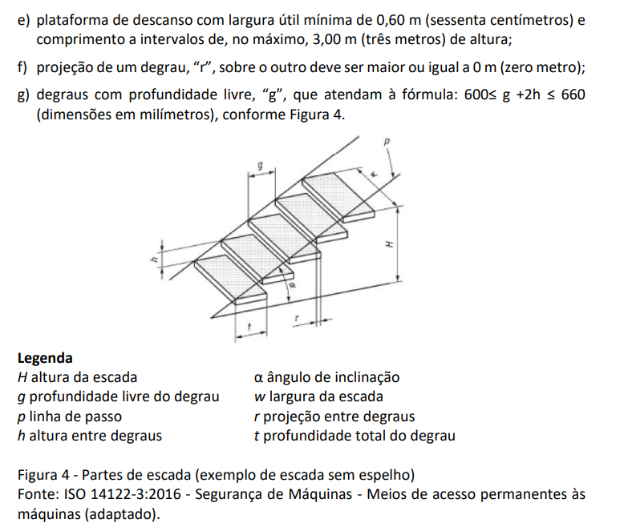
1.000 | Largura útil da Escada (Y) mínimo 0,6m

0.280 | Profundidade do degrau (t)

0.180 | Altura entre degraus (h) altura máxima 0,25m

0.015 | Projeção do degrau (r) mínimo (0,015m)

0.265 | Profundidade livre do degrau (g)

0.3329 | Distância dos Degraus na longarina

4.2426 | Comprimento da Longarina

13 | Quantidade de nós (deve ser um número inteiro)

0.625 | Verificação de profundidade x altura entre degraus (0,6 <= g +2h <= 0,66)

